Fordelsuddannelser 2021
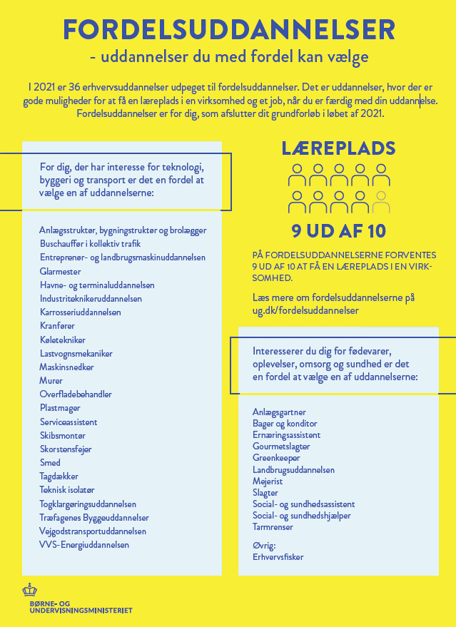
Fordelsuddannelser 2021

Dimensionering 2020
Oversigt over dimensionering og positivliste for skolepraktik 2020

Dimensionering af uddannelser på baggrund af de objektive kriterier | Uddannelser, der udbydes med skolepraktik i 2020 (positivlisten)
Følgende uddannelser dimensioneres med praktikpladskrav i 2020: | Anlægsgartner
Skiltetekniker | Anlægsstruktør, bygningsstruktør og brolægger
 | Autolakerer
Følgende uddannelser dimensioneres med kvote i 2020: | Automatik- og procesuddannelsen
Skov- og naturtekniker | Beklædningshåndværker
Beklædningshåndværker | Bygningsmaler
Cykel-og motorcykelmekaniker | Bygningssnedker
Kosmetiker | Bådmekaniker
Lager- og terminaluddannelse | CNC-tekniker
Tandtekniker | Cykel-og motorcykelmekaniker
 | Data- og kommunikationsuddannelsen
Dimensionering af uddannelser, der IKKE er omfattet af de objektive kriterier for dimensionering | Detailhandelsuddannelsen med specialer
I 2020 dimensioneres følgende uddannelser med kvote: | Ejendomsservicetekniker
Bådmekaniker | Elektriker
CNC-tekniker | Elektronik- og svagstrømsuddannelsen
Digital media | Entreprenør- og landbrugsmaskinuddannelsen
Dyrepasser | Ernæringsassistent
Film- og tv-produktionstekniker | Finmekaniker
Fitnessuddannelsen | Frisør
Fotograf | Gartner
Frisør | Gastronom
Guld og Sølvsmed | Glarmester
Mediegrafiker | Gourmetslagter
Møbelsnedker og orgelbygger | Grafisk tekniker
Teater-, event- og av-tekniker | Handelsuddannelse med specialer
Veterinærsygeplejerske | Industrioperatør
Webudvikler | Industriteknikeruddannelsen
 | Karrosseriuddannelsen
 | Kontoruddannelse med specialer
Oversigt over dimensionering | Kosmetiker
 | Køletekniker
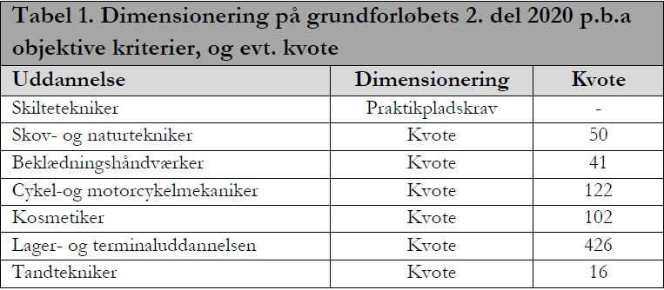
 | Lager- og terminaluddannelsen
 | Lastvognsmekaniker
 | Maskinsnedker
 | Mediegrafiker
 | Murer
 | Møbelsnedker og Orgelbygger
 | Overfladebehandler
 | Personvognsmekaniker
 | Plastmager
 | Procesoperatør
 | Produktions- og montageuddannelsen
 | Produktør
 | Serviceassistent
 | Skibsmontør
 | Skiltetekniker
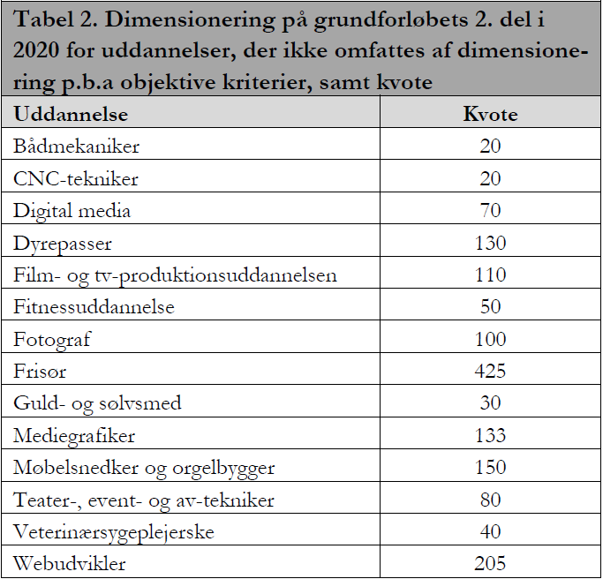
 | Skov- og naturtekniker
 | Smed
 | Tagdækker
 | Tandklinikassistent
 | Tandtekniker
 | Teater-, event- og av-tekniker
 | Teknisk designer
 | Teknisk isolatør
 | Træfagenes byggeuddannelse
 | Urmager
 | VVS-energi
 | Værktøjsuddannelsen

Derudover er den pædagogiske assistentuddannelse dimensioneret med en kvote på 1.050 pladser.

Fordelsuddannelser 2020
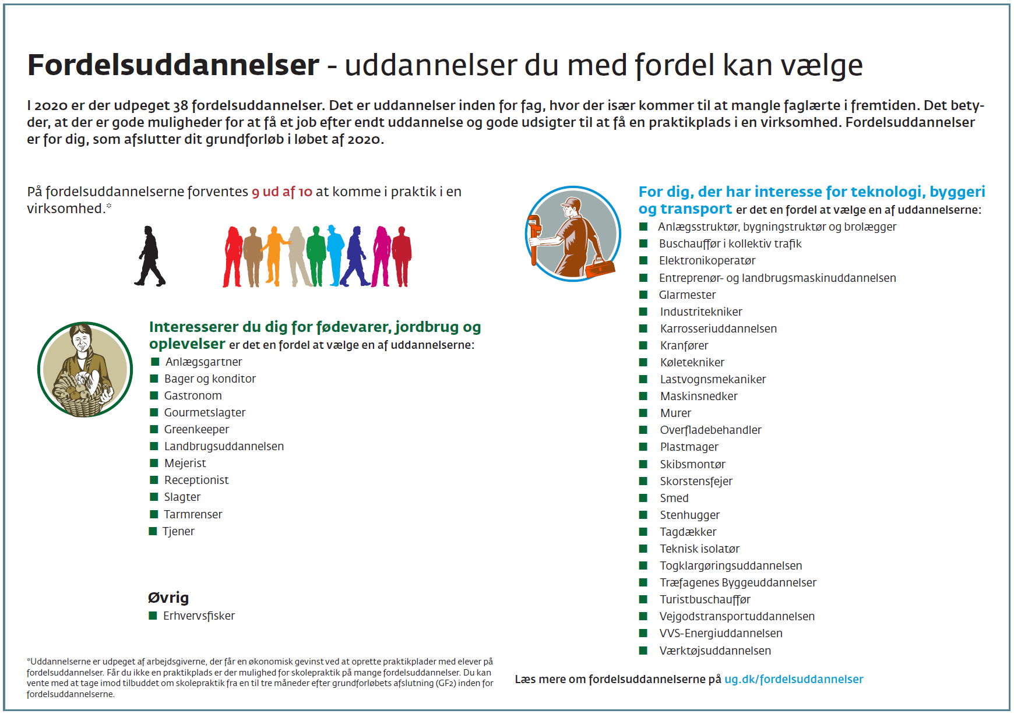
Fordelsuddannelser 2020

